精品预约
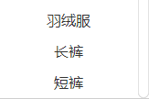
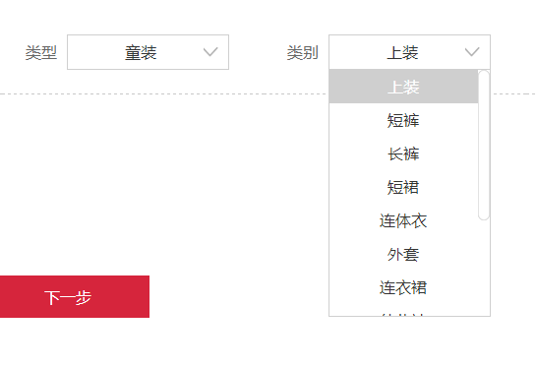
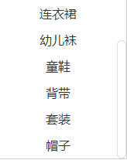
LOG0 | 旧依你精品衣物预约

上海外省城市合伙人招募中，详情见官网！

姓名*

电话*

地址*
 |  |  |  |  |  | 省 | 市 | 区/县

 |  |  |  |  |  |  | 详细地址

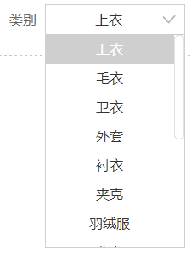
品牌 |  | 类型 | 男装 v | 类别 | 上衣 v | 注： | 类型 | 请选择 v |  | 类别 | 请选择 v
 |  |  |  |  |  |  |  |  | 女装
 | *只接受电商平台一线品牌目录内在售品牌衣物 |  |  |  |  |  |  |  | 男装
 |  |  |  |  |  |  |  |  | 童装
买入价格 |  |  | 初步估价
 |  |  | *仅供参考，最终价格以最终报价为准

十 | 十 |  | 十 | 十
 |  |  |  |  |  | 十 | 十 | 十 | 十

正面 | 反面 |  | LOGO | 水洗标 |  | 正面 | 反面 | LOGO | 水洗标

更多说明

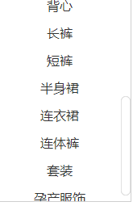
 |  | 精品预约

一一一一一一一一一一一一一一一
售衣须知 | ：
 | 1. 精品预约衣物必须是国内外正品一线品牌服装。

 | 2. 所有衣服须无磨损、无退染色、无异味，九成新以上。

 | 3. 所上传衣物照片必须是实物拍摄。

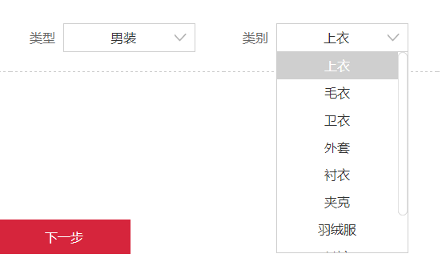
 | 4.完成精品衣物信息录入后，我们将会在2个工作日内进行
 | 线上初步鉴定，鉴定结果将会以微信通知到您。如有通过
 | 请将衣物打包好后按信息上的地址寄出并填写快递单号。

 | 5.如接受最终报价，我们会在2个工作日内给你打款。

 | 6.所收衣物与提交信息严重不符或不接受最终报价，我们将
 | 退还衣物并由您承担10元快递费用。

 | 7.如接受最终报价，我们将会补贴您10元快递费用。
 | 更多详情请点击官网

